상품제안서
타지마 미니 열쇠고리 줄자 1M | 상품코드: F29244

 |  |  |  |  |  |  | 02-412-0044 | www.easy1.co.kr
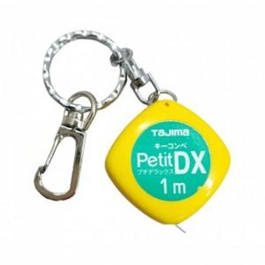

【상세/제작정보】 | 기본수량 미만 인쇄시 비용 추가. 스티커제작 및 부착가능(추가금발생) (제작비 통합20,000원, 부착비 70원)

【인쇄/포장옵션】 | 풀칼라 / 포장불가능

【공급단가】 | 수량 | 50~ | 100~ | 500~ | 1,000~ | 2,000~
*VAT별도 | 단가 | 6,340원 | 6,240원 | 6,080원 | 5,970원 | 5,810원

【상품 URL】 | https://dev.easy1.co.kr:443/src/goods_detail.php?gdno=29244

